1e gelegenheid
 |  |  |  |  | punten per vraag | ? | 2 | 2 | 2 | 2 | 2 | 2 | 2 | 2 | 2 | 2 | 2 | 2 | 2 | 2 | 2 | 2 | 2 | 2 | 2 | 2 | 2 | 2 | 2 | 2 | 2 | 2 | 2 | 2 | 2 | 2 | 2 | 2 | 2 | 2 | 2 | 2 | 2 | 2 | 2 | 2 | 2 | 2 | 2 | 2 | 2 | 2 | 2 | 2 | 2 | 2 | 100
 |  |  |  |  | max behaalde score | ? | 0 | 0 | 0 | 0 | 0 | 0 | 0 | 0 | 0 | 0 | 0 | 0 | 0 | 0 | 0 | 0 | 0 | 0 | 0 | 0 | 0 | 0 | 0 | 0 | 0 | 0 | 0 | 0 | 0 | 0 | 0 | 0 | 0 | 0 | 0 | 0 | 0 | 0 | 0 | 0 | 0 | 0 | 0 | 0 | 0 | 0 | 0 | 0 | 0 | 0 | 0
 |  |  |  |  | p-waarde | ?
 |  |  |  |  | R(item-rest) | ?
 |  |  |  |  | variantie | ?
 | Tentamen:
 | Gelegenheid: | 1 |  |  |  |  |  |  |  |  |  |  |  |  |  |  |  |  |  |  |  |  |  |  |  |  |  |  |  |  |  |  |  |  |  |  |  |  |  |  |  |  |  |  |  |  |  |  |  |  |  |  |  |  |  |  |  |  |  |  |  | Reparatiemogelijkheden (overgenomen uit: Toetsen in het hoger onderwijs, Berkel & Bax, 2e druk, 2006)
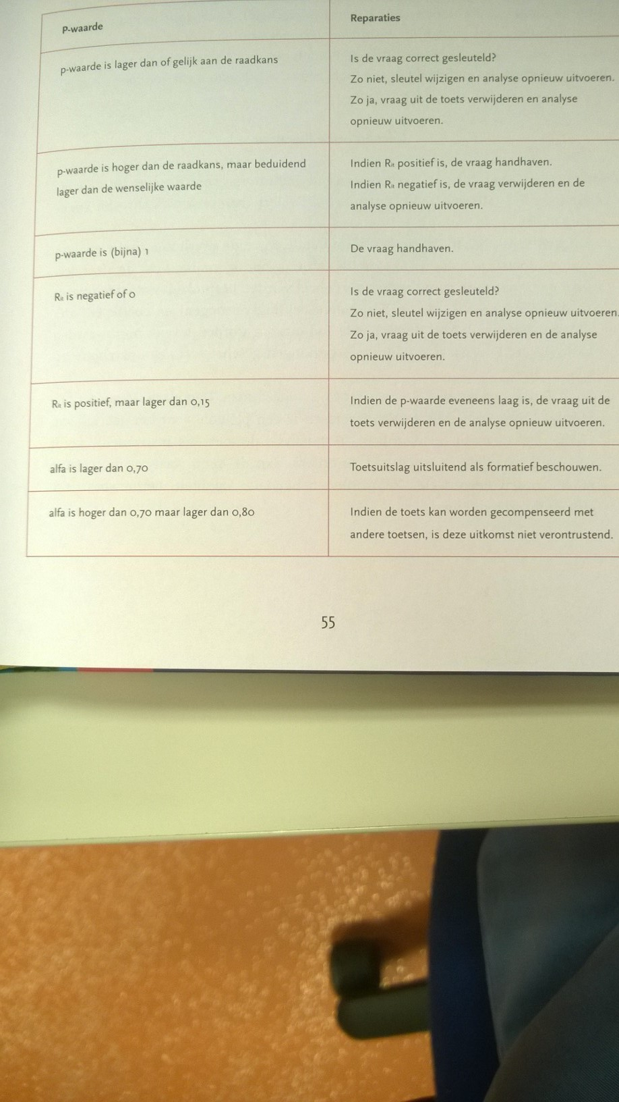
 |  |  |  |  |  |  |  |  |  |  |  |  |  |  |  |  |  |  |  |  |  |  |  |  |  |  |  |  |  |  |  |  |  |  |  |  |  |  |  |  |  |  |  |  |  |  |  |  |  |  |  |  |  |  |  |  | totaal | cijfer | Osiris als niet deelgenomen:
? | ? | ? |  |  | Vraagnummer: |  | 1 | 2 | 3 | 4 | 5 | 6 | 7 | 8 | 9 | 10 | 11 | 12 | 13 | 14 | 15 | 16 | 17 | 18 | 19 | 20 | 21 | 22 | 23 | 24 | 25 | 26 | 27 | 28 | 29 | 30 | 31 | 32 | 33 | 34 | 35 | 36 | 37 | 38 | 39 | 40 | 41 | 42 | 43 | 44 | 45 | 46 | 47 | 48 | 49 | 50
Studentnr | Cijfer Osiris | Osiris j/n | Naam (voornaam, tussenvoegsel, achternaam) |  | Te behalen punten per vraag: |  | 2 | 2 | 2 | 2 | 2 | 2 | 2 | 2 | 2 | 2 | 2 | 2 | 2 | 2 | 2 | 2 | 2 | 2 | 2 | 2 | 2 | 2 | 2 | 2 | 2 | 2 | 2 | 2 | 2 | 2 | 2 | 2 | 2 | 2 | 2 | 2 | 2 | 2 | 2 | 2 | 2 | 2 | 2 | 2 | 2 | 2 | 2 | 2 | 2 | 2 | 100 | 10 | berekening cijfer
 |  |  |  |  |  |  |  |  |  |  |  |  |  |  |  |  |  |  |  |  |  |  |  |  |  |  |  |  |  |  |  |  |  |  |  |  |  |  |  |  |  |  |  |  |  |  |  |  |  |  |  |  |  |  |  |  |  |  |  | punten | cijfer
 |  |  |  |  |  |  |  |  |  |  |  |  |  |  |  |  |  |  |  |  |  |  |  |  |  |  |  |  |  |  |  |  |  |  |  |  |  |  |  |  |  |  |  |  |  |  |  |  |  |  |  |  |  |  |  |  |  |  | minimum | 0 | 1
 |  |  |  |  |  |  |  |  |  |  |  |  |  |  |  |  |  |  |  |  |  |  |  |  |  |  |  |  |  |  |  |  |  |  |  |  |  |  |  |  |  |  |  |  |  |  |  |  |  |  |  |  |  |  |  |  |  |  | cesuur | 27 | 5.5
 |  |  |  |  |  |  |  |  |  |  |  |  |  |  |  |  |  |  |  |  |  |  |  |  |  |  |  |  |  |  |  |  |  |  |  |  |  |  |  |  |  |  |  |  |  |  |  |  |  |  |  |  |  |  |  |  |  |  | maximum | 100 | 10

 |  |  |  |  |  |  |  |  |  |  |  |  |  |  |  |  |  |  |  |  |  |  |  |  |  |  |  |  |  |  |  |  |  |  |  |  |  |  |  |  |  |  |  |  |  |  |  |  |  |  |  |  |  |  |  |  |  |  | resultaat
 |  |  |  |  |  |  |  |  |  |  |  |  |  |  |  |  |  |  |  |  |  |  |  |  |  |  |  |  |  |  |  |  |  |  |  |  |  |  |  |  |  |  |  |  |  |  |  |  |  |  |  |  |  |  |  |  |  |  | aantal deelnemers |  | 0
 |  |  |  |  |  |  |  |  |  |  |  |  |  |  |  |  |  |  |  |  |  |  |  |  |  |  |  |  |  |  |  |  |  |  |  |  |  |  |  |  |  |  |  |  |  |  |  |  |  |  |  |  |  |  |  |  |  |  | voldoendes |  | 0
 |  |  |  |  |  |  |  |  |  |  |  |  |  |  |  |  |  |  |  |  |  |  |  |  |  |  |  |  |  |  |  |  |  |  |  |  |  |  |  |  |  |  |  |  |  |  |  |  |  |  |  |  |  |  |  |  |  |  | onvoldoendes |  | 0
 |  |  |  |  |  |  |  |  |  |  |  |  |  |  |  |  |  |  |  |  |  |  |  |  |  |  |  |  |  |  |  |  |  |  |  |  |  |  |  |  |  |  |  |  |  |  |  |  |  |  |  |  |  |  |  |  |  |  | rendement |  | #DIV/0!
 |  |  |  |  |  |  |  |  |  |  |  |  |  |  |  |  |  |  |  |  |  |  |  |  |  |  |  |  |  |  |  |  |  |  |  |  |  |  |  |  |  |  |  |  |  |  |  |  |  |  |  |  |  |  |  |  |  |  | gemiddeld cijfer |  | #DIV/0!

 |  |  |  |  |  |  |  |  |  |  |  |  |  |  |  |  |  |  |  |  |  |  |  |  |  |  |  |  |  |  |  |  |  |  |  |  |  |  |  |  |  |  |  |  |  |  |  |  |  |  |  |  |  |  |  |  |  |  | betrouwbaarheid toets (Cronbach alfa)
 |  |  |  |  |  |  |  |  |  |  |  |  |  |  |  |  |  |  |  |  |  |  |  |  |  |  |  |  |  |  |  |  |  |  |  |  |  |  |  |  |  |  |  |  |  |  |  |  |  |  |  |  |  |  |  |  |  |  | aantal vragen |  | 50
 |  |  |  |  |  |  |  |  |  |  |  |  |  |  |  |  |  |  |  |  |  |  |  |  |  |  |  |  |  |  |  |  |  |  |  |  |  |  |  |  |  |  |  |  |  |  |  |  |  |  |  |  |  |  |  |  |  |  | variantie vragen |  | 0.00
 |  |  |  |  |  |  |  |  |  |  |  |  |  |  |  |  |  |  |  |  |  |  |  |  |  |  |  |  |  |  |  |  |  |  |  |  |  |  |  |  |  |  |  |  |  |  |  |  |  |  |  |  |  |  |  |  |  |  | variantie toets
 |  |  |  |  |  |  |  |  |  |  |  |  |  |  |  |  |  |  |  |  |  |  |  |  |  |  |  |  |  |  |  |  |  |  |  |  |  |  |  |  |  |  |  |  |  |  |  |  |  |  |  |  |  |  |  |  |  |  | Cronbach alfa |  | #VALUE!
 |  |  |  |  |  |  |  |  |  |  |  |  |  |  |  |  |  |  |  |  |  |  |  |  |  |  |  |  |  |  |  |  |  |  |  |  |  |  |  |  |  |  |  |  |  |  |  |  |  |  |  |  |  |  |  |  |  |  | Gewenste waarde alfa: hoger dan 0,70

 |  |  |  |  |  |  |  |  |  |  |  |  |  |  |  |  |  |  |  |  |  |  |  |  |  |  |  |  |  |  |  |  |  |  |  |  |  |  |  |  |  |  |  |  |  |  |  |  |  |  |  |  |  |  |  |  |  |  | berekening cesuur
 |  |  |  |  |  |  |  |  |  |  |  |  |  |  |  |  |  |  |  |  |  |  |  |  |  |  |  |  |  |  |  |  |  |  |  |  |  |  |  |  |  |  |  |  |  |  |  |  |  |  |  |  |  |  |  |  |  |  | totaal punten |  | 100
 |  |  |  |  |  |  |  |  |  |  |  |  |  |  |  |  |  |  |  |  |  |  |  |  |  |  |  |  |  |  |  |  |  |  |  |  |  |  |  |  |  |  |  |  |  |  |  |  |  |  |  |  |  |  |  |  |  |  | punten door gokkans |  | 0
 |  |  |  |  |  |  |  |  |  |  |  |  |  |  |  |  |  |  |  |  |  |  |  |  |  |  |  |  |  |  |  |  |  |  |  |  |  |  |  |  |  |  |  |  |  |  |  |  |  |  |  |  |  |  |  |  |  |  | totaal te "verdienen" |  | 100
 |  |  |  |  |  |  |  |  |  |  |  |  |  |  |  |  |  |  |  |  |  |  |  |  |  |  |  |  |  |  |  |  |  |  |  |  |  |  |  |  |  |  |  |  |  |  |  |  |  |  |  |  |  |  |  |  |  |  | beheersgraad |  | 55%
 |  |  |  |  |  |  |  |  |  |  |  |  |  |  |  |  |  |  |  |  |  |  |  |  |  |  |  |  |  |  |  |  |  |  |  |  |  |  |  |  |  |  |  |  |  |  |  |  |  |  |  |  |  |  |  |  |  |  | cesuur |  | 55

 |  |  |  |  |  |  |  |  |  |  |  |  |  |  |  |  |  |  |  |  |  |  |  |  |  |  |  |  |  |  |  |  |  |  |  |  |  |  |  |  |  |  |  |  |  |  |  |  |  |  |  |  |  |  |  |  |  |  | voorgestelde cesuur Cohen-Schotanus
 |  |  |  |  |  |  |  |  |  |  |  |  |  |  |  |  |  |  |  |  |  |  |  |  |  |  |  |  |  |  |  |  |  |  |  |  |  |  |  |  |  |  |  |  |  |  |  |  |  |  |  |  |  |  |  |  |  |  | http://toetsing.hum.uu.nl/modules/cesuur/cesuur-theorie/
 |  |  |  |  |  |  |  |  |  |  |  |  |  |  |  |  |  |  |  |  |  |  |  |  |  |  |  |  |  |  |  |  |  |  |  |  |  |  |  |  |  |  |  |  |  |  |  |  |  |  |  |  |  |  |  |  |  |  | percentiel | 0.95 | #NUM!
 |  |  |  |  |  |  |  |  |  |  |  |  |  |  |  |  |  |  |  |  |  |  |  |  |  |  |  |  |  |  |  |  |  |  |  |  |  |  |  |  |  |  |  |  |  |  |  |  |  |  |  |  |  |  |  |  |  |  | gemiddelde score hierin |  | #DIV/0!
 |  |  |  |  |  |  |  |  |  |  |  |  |  |  |  |  |  |  |  |  |  |  |  |  |  |  |  |  |  |  |  |  |  |  |  |  |  |  |  |  |  |  |  |  |  |  |  |  |  |  |  |  |  |  |  |  |  |  | punten gokkans |  | 0
 |  |  |  |  |  |  |  |  |  |  |  |  |  |  |  |  |  |  |  |  |  |  |  |  |  |  |  |  |  |  |  |  |  |  |  |  |  |  |  |  |  |  |  |  |  |  |  |  |  |  |  |  |  |  |  |  |  |  | beheersgraad |  | 55%
 |  |  |  |  |  |  |  |  |  |  |  |  |  |  |  |  |  |  |  |  |  |  |  |  |  |  |  |  |  |  |  |  |  |  |  |  |  |  |  |  |  |  |  |  |  |  |  |  |  |  |  |  |  |  |  |  |  |  | cesuur (Cohen-Schotanus) |  | #DIV/0!

laatste | ? | laatste | van | studenten

